Technische Informationen
Beplankung | Standard oder wall |  |  |  | Finish | Typen

X5 | Pocket |  |  |  | Xinnix | X5
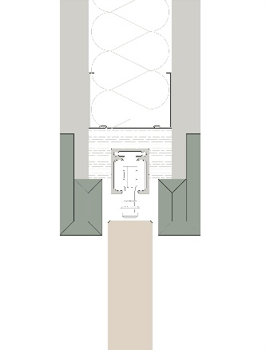

 |  |  |  |  |  | X5 XXL
X5D | WALL

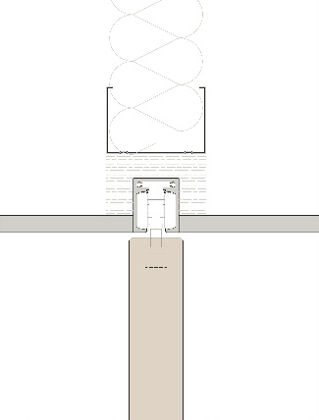
 |  |  |  |  | Pure
 |  |  |  |  |  | X5 doppel

X5D32

 |  |  |  |  |  | X5 symmetrisch (auf Anfrage, sales@xinnix.eu)

X5D50
 |  |  |  |  |  | X5 telescopisch (auf Anfrage, sales@xinnix.eu)
 | Xinnix Double Soft Slide

 |  |  |  |  |  | X5 angle
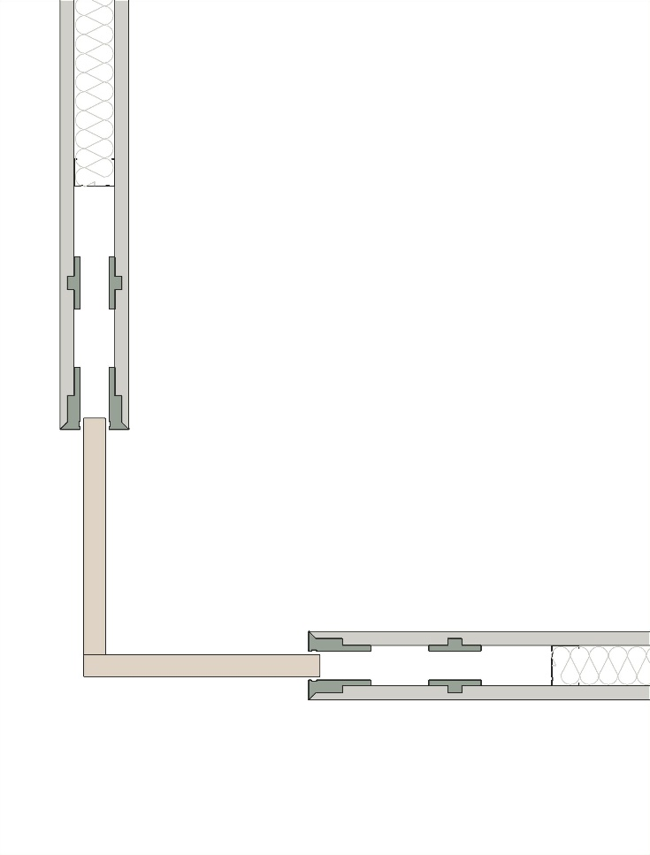

 | A |  | B
 | Breite Tür (mm) |  | Höhe Tür (mm)
 | 930 |  | 2115
 | Abnehmbare Schiene

 | a | b | c
 | 0.8649 | 4.473225 | 2.3104382701 | 1.86

